jdk和jre和jvm
JVM：Java虚拟机，Java编译过后的.class文件需要在JVM上运行，这也是为什么Java可以跨平台的原因。我们只需要在不同的操作系统上装上对应版本的JVM，则可以直接复制.class文件运行在各个操作系统上。
JRE:Java运行环境，包含了JVM和Java程序所需的核心类库。如果我们只是需要运行一个开发好的Java程序，我们只需在计算机中安装JRE即可。
JDK:Java开发工具包，包含了Java开发工具如编译工具（javac.exe）、打包工具（jar.exe）等。其中的开发工具也需要运行在JVM上，如执行Java.exe工具会调用JRE中的JVM执行.class文件，所以其集成了JRE。
三者的关系：JDK包含了JRE，JRE包含了JVM

JRE： Java Runtime Environment
JDK：Java Development Kit
JRE顾名思义是java运行时环境，包含了java虚拟机，java基础类库。是使用java语言编写的程序运行所需要的软件环境，是提供给想运行java程序的用户使用的。
JDK顾名思义是java开发工具包，是程序员使用java语言编写java程序所需的开发工具包，是提供给程序员使用的。JDK包含了JRE，同时还包含了编译java源码的编译器javac，还包含了很多java程序调试和分析的工具：jconsole，jvisualvm等工具软件，还包含了java程序编写所需的文档和demo例子程序。
如果你需要运行java程序，只需安装JRE就可以了。如果你需要编写java程序，需要安装JDK。
JRE根据不同操作系统（如：windows，linux等）和不同JRE提供商（IBM,ORACLE等）有很多版本，最常用的是Oracle公司收购SUN公司的JRE版本。
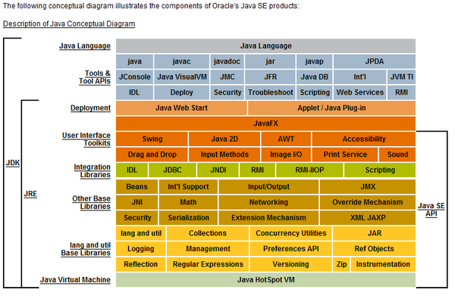

需要说明一下jvm原理
方便理解java到底是怎么运行在虚拟机上面的

